1
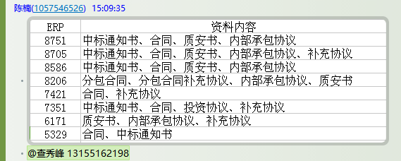
工程款支付证书 |  |  |  |  |  |  |  |  |  |  |  |  |  |  | 本次
工程名称 |  | 乐清市建制村客车村村通工程黄黄线（黄坦村）工程 |  |  |  |  |  |  |  |  | ERP编号 | 7421 | 档案编号 | CD2017-058 | CD2017-058 | 56 | 7421 | 乐清市建制村客车村村通工程黄黄线（黄坦村）工程 | 2017.6.9 | 570308.00 | 熊 伟 | 30日历天 | 乐清市 黄坦村 | 浙江公司周恒泉18857466661 | 周恒泉18857466661 | 施工合同及补充协议原件 | 中标
合同金额 |  | 570,308.00 |  | 中标 日期 | 2017.6.9 |  | 已 供 工程资料 | 施工合同及补充协议原件 |  |  |  | 庐江 | 责任 单位 | 浙江 周恒泉18857466661
决算金额 |  | 577,338.00 |  | 竣工 日期 |  |  |  |  |  |  |  | 合肥 | 责任人 | 周恒泉18857466661
序号 | 工程款到账 |  |  | 开票情况 |  | 管理费 |  | 代缴税金 | 其他扣款 |  | 预留款 |  | 实际支付
 | 日期 | 账户 | 金额 | 日期 | 金额 | 比例 | 金额 | 金额 | 金额 | 备注 | 金额 | 备注 | 户名 | 金额
1 | 2018-02-06 | 中 | 452,650.00 | 2018-02-02 | 452,650.00 | 2%全扣 | 11,407.00 | 244.68 | 500.00 | 2017.12.21办理涉税事项报告表费用500 |  |  | 劳务 | 126,038.32
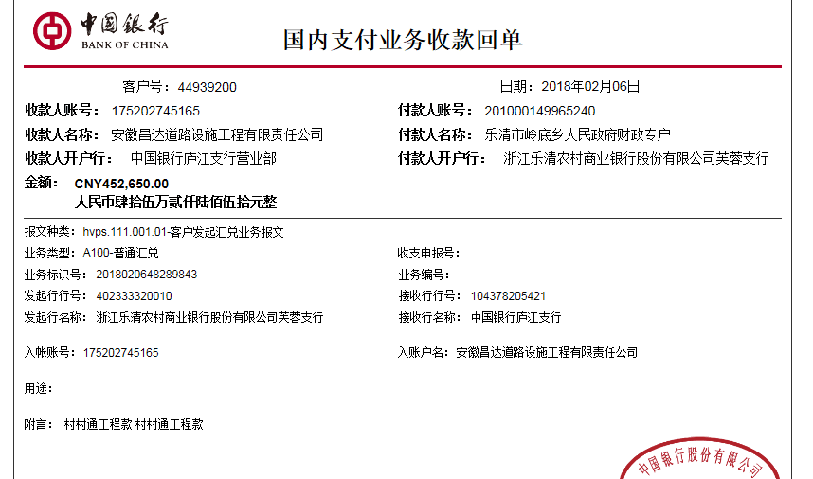
 |  |  |  |  |  |  |  |  |  |  |  |  | 2月材料 | 314,460.00

 |  |  |  |  |  |  |  |  |  |  |  |  |  |  | 124688

合计 |  | - | 452,650.00 | - | 452,650.00 | - | 11,407.00 | 244.68 | 500.00 | - | 0.00 | - | - | 440,498.32
本次结算 支付明细 |  | 应支付金额 |  | 440,498.32 |  |  |  | 实际支付金额 |  | 小写 | 126,038.32
 |  | 已支付金额 |  | 314,460.00 |  |  |  |  |  | 大写 | 壹拾贰万陆仟零叁拾捌元叁角贰分
申请部门 意见 |  |  |  |  |  |  |  | 项目管理 意见 |  | 何总、朱总已同意支付（附表背面截图）。
财务初审 意见 |  |  |  |  |  |  |  | 财务审核 意见
质安初审 意见 |  |  |  |  |  |  |  | 质安稽查 意见
总经理审批 |  |  |  |  |  |  |  | 董事长审批

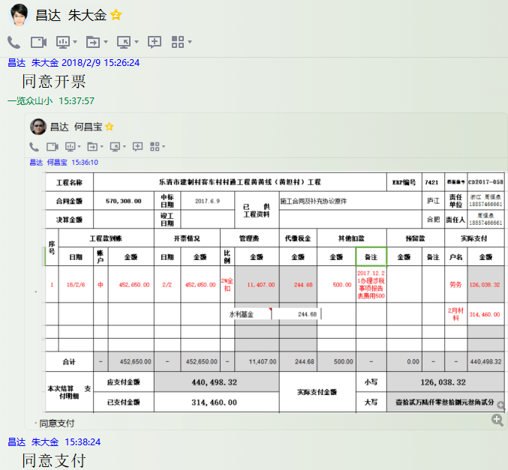

2
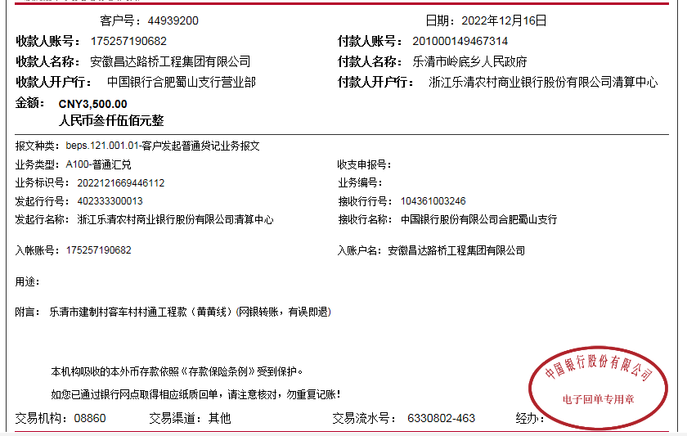
工程款支付证书 |  |  |  |  |  |  |  |  |  |  |  |  |  |  | 本次
工程名称 |  | 乐清市建制村客车村村通工程黄黄线（黄坦村）工程 |  |  |  |  |  |  |  |  | ERP编号 | 7421 | 档案编号 | CD2017-058 | CD2017-058 | 56 | 7421 | 乐清市建制村客车村村通工程黄黄线（黄坦村）工程 | 2017.6.9 | 570308.00 | 熊 伟 | 30日历天 | 乐清市 黄坦村 | 浙江公司周恒泉18857466661 | 周恒泉18857466661 | 施工合同及补充协议原件 | 中标
合同金额 |  | 570,308.00 |  | 中标 日期 | 2017.6.9 |  | 已 供 工程资料 | 施工合同及补充协议原件、不领章承诺书、内部承包协议、完工证明、审计扫描件 |  |  |  | 庐江 | 责任 单位 | 浙江 周恒泉18857466661
决算金额 |  | 577,338.00 |  | 竣工 日期 |  |  |  |  |  |  |  | 合肥 | 责任人 | 周恒泉18857466661
序号 | 工程款到账 |  |  | 开票情况 |  | 管理费 |  | 代缴税金 | 其他扣款 |  | 预留款 |  | 实际支付
 | 日期 | 账户 | 金额 | 日期 | 金额 | 比例 | 金额 | 金额 | 金额 | 备注 | 金额 | 备注 | 户名 | 金额
1 | 2018-02-06 | 中 | 452,650.00 | 2018-02-02 | 452,650.00 | 2%全扣 | 11,407.00 | 244.68 | 500.00 | 2017.12.21办理涉税事项报告表费用500 |  |  | 劳务 | 126,038.32
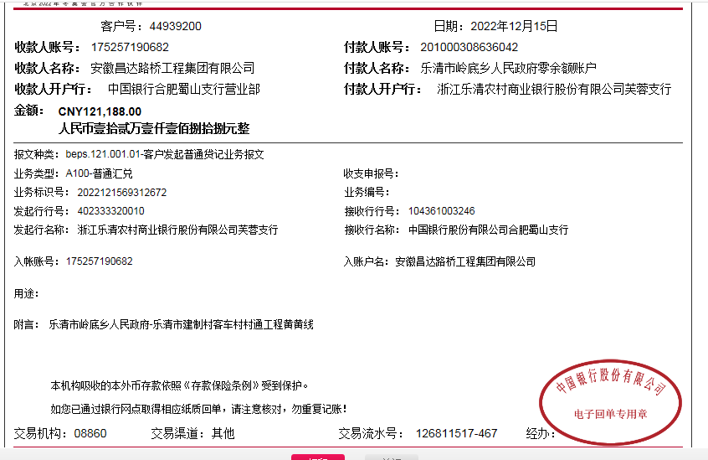
 |  |  |  |  |  |  |  | 水利基金 |  |  |  |  | 2月材料 | 314,460.00
2 | 2022-12-15 | 中 | 121,188.00 |  |  | 2% | 139.76 | 75.32 | 500.00 | 外经证 |  |  | 浙江起初建设有限公司 | 70,158.00
 | 2022-12-16 | 中 | 3,500.00 |  |  |  |  | 水利基金 | 100.00 | 转账费 |  |  | 浙江起初建设有限公司 | 41,052.00
 |  |  |  |  |  |  |  |  |  |  |  |  | 周恒泉 | 12,662.92 |  |  |  |  |  |  |  |  |  | 0

 |  |  |  |  |  |  |  |  |  |  |  |  |  |  |  |  |  |  |  |  |  |  |  | 11546.76
 |  |  |  |  |  |  |  |  |  |  |  |  |  |  |  |  |  |  |  |  |  |  |  | 139.76
 |  |  |  |  |  |  |  |  |  |  |  |  |  |  | 124688

合计 |  | - | 577,338.00 | - | 452,650.00 | - | 11,546.76 | 320.00 | 1,100.00 | - | 0.00 | - | - | 564,371.24
本次结算 支付明细 |  | 应支付金额 |  | 123,872.92 |  |  |  | 实际支付金额 |  | 小写 | 123,872.92
 |  | 已支付金额 |  | 0.00 |  |  |  |  |  | 大写 | 壹拾贰万叁仟捌佰柒拾贰元玖角贰分
申请部门 意见 |  |  |  |  |  |  |  | 项目管理 意见 |  | 何总、朱总已同意支付（附表背面截图）。
财务初审 意见 |  |  |  |  |  |  |  | 财务审核 意见
质安初审 意见 |  |  |  |  |  |  |  | 质安稽查 意见
总经理审批 |  |  |  |  |  |  |  | 董事长审批

